상품제안서
이노젠 타이탄 메탈USB(8GB~64GB) | 상품코드: S22649

 |  |  |  |  |  |  | 02-713-8555 | www.synergygift.co.kr
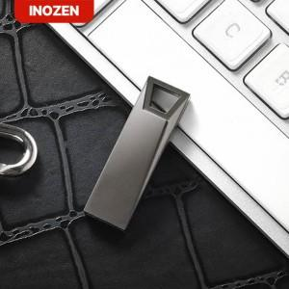

【상세/제작정보】 | <p><span style="font-size: 14pt;">※ 운임비 별도 발생 됩니다.</span></p>

【인쇄/포장옵션】 | 레이저 / 포장지포장

【공급단가】 | 수량 | 100~ | 300~ | 500~ | 1,000~ | 3,000~
*VAT별도 | 8GB | 5,620원 | 5,490원 | 5,260원 | 5,130원 | 4,990원
 | 16GB | 8,120원 | 7,930원 | 7,600원 | 7,410원 | 7,210원
 | 32GB | 11,250원 | 10,980원 | 10,530원 | 10,260원 | 9,990원
 | 64GB | 15,000원 | 14,640원 | 14,040원 | 13,680원 | 13,320원

【상품 URL】 | https://www.synergygift.co.kr:443/src/goods_detail.php?gdno=22649

